クリック能力の判定
クリック能力の判定

リセット
スタート(ひたすら▲をクリック)
 |  |  | カウンタ上限値
 |  |  | 50
0 | 0

 |  |  |  | カウンタ | 開始時刻 | 終了時刻 | 所要時間 | 分 | 秒 | 秒換算
 |  |  |  | 0 | 2011-12-04 15:59:51 | 0:00:00 |  |  |  | 0
 | カウンタ(クリック数) | 0.00回
 | 所要時間(秒) | 0.00秒
 | 1秒当たりのクリック数 | 0.00回
 | 1クリック当たりの秒数 | 0.00秒
 | 判定

一等賞
二等賞
三等賞
残念賞

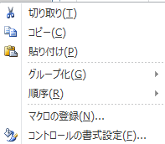
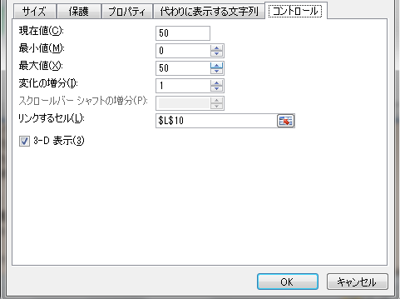
クリック能力の判定
【遊び方】
指定した回数分クリックするのに要した時間をもとに、
貴方の[クリック能力]を判定します。
【準備】
①[反復計算]にチェックを入れます。
2007：[Office]ボタン=>[Excelのオプション]=>[数式]=>[計算方法の設定]=＞
[反復計算を行う]にチェックを入れて、[最大反復回数]に1]を、[変化の最大値]に[1]を、
セットします。
2010：[ファイル]=>[オプション]=>[数式]=>[計算方法の設定]=＞[反復計算を行う]に
チェックを入れて、[最大反復回数]に[1]を、[変化の最大値]に[1]を、セットします。
但し、遊んだはあとは必ず元に戻してください。
②クリックする回数を指定します。規定値は[50]です。即ち、50回クリックした時の経過時間を
計測します。この値を変更するには、次の2つの操作をしてください。
a)[スタート(ひたすら▲をクリック)]の[スピンボタン]を[右クリック]し、[コントロールの書式設定]
の[コントロール]タブ中の[最大値]の値を変えてください。
b)[カウンタ上限値]を[最大値]と同じ値にセットしてください。
【遊び方】
③[リセット]の[▼]をクリックしてリセットします。
④後は、ひたすら[スタート]の[▲]をクリックします。
但し、「押しっぱなし」はいけません。
⑤クリックの回数が規定値[50]回に達すると、
★経過時間(秒)
★1秒当たりのクリック数(回)
★1クリック当たりの秒数(秒)
★判定(優、良、可、落第)
が表示されます。
⑥落第点を取らないよう頑張ってください。

